Memória 1
PORTARIA Nº 363/ANA, DE 2 DE FEVEREIRO DE 2021
Fonte: https://in.gov.br/en/web/dou/-/portaria-n-363/ana-de-2-de-fevereiro-de-2021-302549945

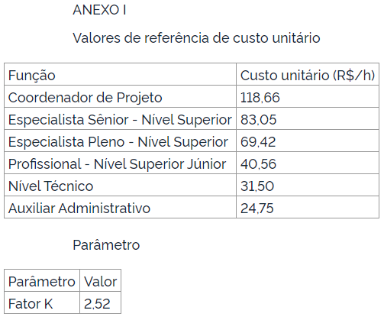

 | 118.66
 | 83.05 |  | Horas globais / mês trabalháveis |  | 176
 | 69.42
 | 40.56 |  | Equipe Chave | Mês | Hora
 | 31.5 | P8061 | Coordenador Geral | R$ 20,884.16 | R$ 118.66
 | 24.75 | P8053 | Analista de Geoinformação | R$ 12,217.92 | R$ 69.42
 |  | P8067 | Engenheiro de Barragens | R$ 12,217.92 | R$ 69.42
 |  | P8067 | Engenheiro de Irrigação | R$ 12,217.92 | R$ 69.42
 |  | P8047 | Economista | R$ 12,217.92 | R$ 69.42

 |  |  | Equipe de Apoio | Mês | Hora
 |  | P8067 | Engenheiro de Orçamentos | R$ 12,217.92 | R$ 69.42
 |  | P8026 | Auxiliar Administrativo | R$ 4,356.00 | R$ 24.75
 |  | P8143 | Técnico Ambiental | R$ 5,544.00 | R$ 31.50
 |  | P8147 | Técnico de Obras | R$ 5,544.00 | R$ 31.50
 |  | P8155 | Técnico em Geoprocessamento | R$ 5,544.00 | R$ 31.50

 |  |  |  |  |  | 1 | 176
 |  |  |  |  |  | 2 | 352
 |  |  |  |  |  | 3 | 528
 |  |  |  |  |  | 4 | 704
 |  |  |  |  |  | 5 | 880
 |  |  |  |  |  | 6 | 1056
 |  |  |  |  |  | 7 | 1232
 |  |  |  |  |  | 8 | 1408
 |  |  |  |  |  | 9 | 1584
 |  |  |  |  |  | 10 | 1760
 |  |  |  |  |  | 11 | 1936
 |  |  |  |  |  | 12 | 2112

Memória 2
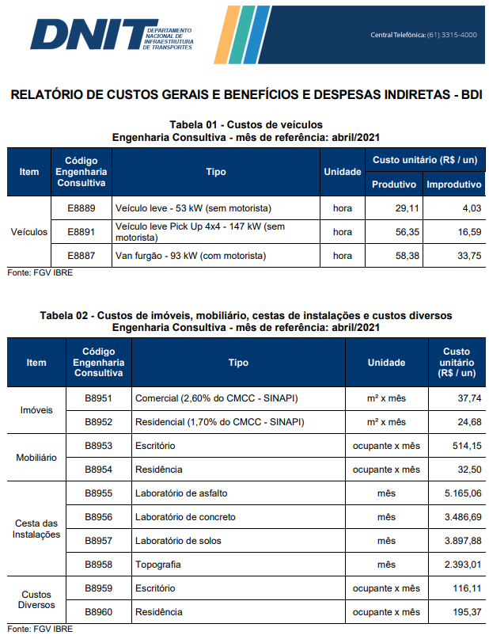
COMPOSIÇÃO DE SERVIÇOS VARIÁVEIS
OBJETO: |  | CADASTRO DE BARRAGENS E EMPREENDEDORES, E ESTUDOS DE VIABILIDADE PARA IRRIGAÇÃO A PARTIR DO PISF EM PERNAMBUCO
LOCALIDADE: |  | PERNAMBUCO
REFERÊNCIAS: |  | ANA (Port nº 363/2021)

FONTE | CÓDIGO | DESCRIÇÃO | UNIDADE | QUANTIDADE | CUSTO UNIT. | TOTAL
COMPOSIÇÃO | COMP.01 | VEÍCULO LEVE - TIPO PICK UP 4 X 4 - (SEM MOTORISTA) | MÊS |  |  | R$ 5,651.66
 |  | EQUIPAMENTOS
DNIT (ABRIL/2021) | E8891 | Veículo leve - tipo pick up 4 x 4 - (sem motorista) | CHP | 66.00 | 56.35 | 3,719.10
DNIT (ABRIL/2021) | E8891 | Veículo leve - tipo pick up 4 x 4 - (sem motorista) | CHI | 116.49 | 16.59 | 1,932.56

OBS: Quantidades referentes a CHP e CHI foram retiradas da Tabela 6 (página 23) do ANEXO I - PREMISSAS E DIRETRIZES contido no Boletim Administrativo do DNIT nº 163 de 25 de agosto de 2020 (Resolução nª 11/2020 - Tabela de Preços de Consultoria).

FONTE | CÓDIGO | DESCRIÇÃO | UNIDADE | QUANTIDADE | CUSTO UNIT. | TOTAL
COMPOSIÇÃO | COMP.02 | CADASTRO DE BARRAGEM IN LOCO | UNIDADE |  |  | R$ 470.11
 |  | EQUIPE DE NÍVEL MÉDIO
DNIT (ABRIL/2021) | P8147 | Técnicos de Obras | MÊS | 2.00 | 5,544.00 | 11,088.00
SUBTOTAL DE EQUIPE COM FATOR K |  |  |  |  | 2.52 | 27,941.76
 |  | EQUIPAMENTOS
DNIT (ABRIL/2021) | B8958 | Cesta de Instalação - Topografia | MÊS | 1.00 | 1,970.46 | 1,970.46
DNIT (ABRIL/2021) | E8891 | Veículo leve - tipo pick up 4 x 4 - (sem motorista) | MÊS | 1.00 | 5,651.66 | 5,651.66
SUBTOTAL DE EQUIPAMENTOS COM FATOR TRDE |  |  |  |  | 1.27 | 9,667.43

OBS: Quantidades estimadas considerando que a equipe dimensionada atende satisfatoriamente ao cadastro de 80 barragens por mês, dispondo de dois técnicos, um veículo e equipamentos de medição.

FONTE | CÓDIGO | DESCRIÇÃO | UNIDADE | QUANTIDADE | CUSTO UNIT. | TOTAL
COMPOSIÇÃO | COMP.03 | CADASTRO DE EMPREENDEDOR OU USO DE ÁGUA | MÊS |  |  | R$ 174.64
 |  | EQUIPE DE NÍVEL MÉDIO
DNIT (ABRIL/2021) | P8143 | Técnico Ambiental | MÊS | 1.00 | 5,544.00 | 5,544.00
SUBTOTAL DE EQUIPE COM FATOR K |  |  |  |  | 2.52 | 13,970.88

OBS: Quantidades estimadas considerando que a equipe dimensionada atende satisfatoriamente ao cadastro de 100 usuários por mês, dispondo de um técnico ambiental e um veículo

